方案
会议室音响方案
序号 | 设备名称 | 品牌 | 型号 | 技术参数 | 单位 | 数量 | 单价 | 小计 | 类似图
一、一楼扩声方案
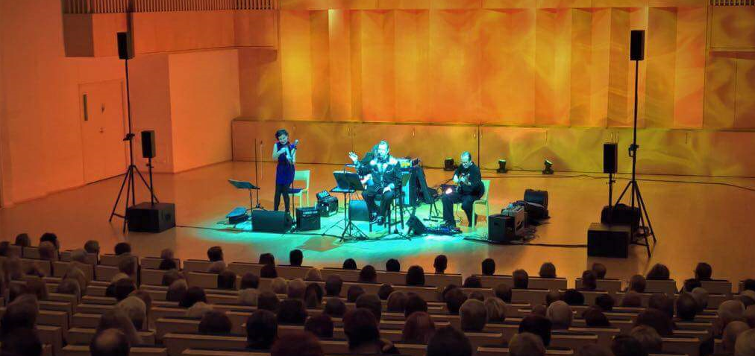
1 | 5x3寸主扩音响 | Aura Audio | i5 | 特征 90×30度覆盖模式 独特的高灵敏度3”驱动程序 自然本色的声音质量 专用索具系统选项 与双5”和6”+1”扬声器相媲美 黑白色选项 规格 频率响应（- 10dB）：100 Hz – 20 kHz 频率响应（- 5dB）：120 Hz – 16 kHz 水平覆盖（- 6dB）：90度 垂直覆盖（- 6dB）：30度 Max SPL（续/峰值）：119/126dB（free space） 灵敏度1w/1m：99dB（free space） 阻抗：3 ohms 功率处理：100 W cont, 500 W peak 推荐的HP滤波器：120 Hz, 12 dB/octave 喇叭单元 LF/HF: (5) x 3”钕磁锥单元，喇叭加载 外观 箱体：桦木胶合板，有纹理的黑色漆面 防护网：钢质防护网，黑色烤漆 连接器： (1) x NL4, +/-1: Input, +/-2: Linked 尺寸：446毫米×170毫米×200毫米 重量：7kg | 只 | 4 |  |  |  | 芬兰原装进口
2 | 12寸低音音响 | Aura Audio | XD12 | 频率响应（- 6dB）：40 Hz–120 Hz 水平覆盖（- 6dB）：360度 垂直覆盖（- 6dB）：360度 最大声压级：130/136 dB (half space) 灵敏度：1w/1m: 103 dB (half space) 阻抗：8 ohms 功率处理：500 W 喇叭单元 LF: (1) x 12” cone driver, 3” voice coil 外观 箱体：桦木胶合板，有纹理的黑色漆面 防护网：钢质防护网，粗纹黑色漆面 连接器：(2) x NL4, +/-1: Input, +/-2: Linked 尺寸：700毫米×400毫米×600毫米 重量：25kg | 只 | 2 |  |  |  | 芬兰原装进口
3 | 5x3寸返听音响 | Aura Audio | i5 | 特征 90×30度覆盖模式 独特的高灵敏度3”驱动程序 自然本色的声音质量 专用索具系统选项 与双5”和6”+1”扬声器相媲美 黑白色选项 规格 频率响应（- 10dB）：100 Hz – 20 kHz 频率响应（- 5dB）：120 Hz – 16 kHz 水平覆盖（- 6dB）：90度 垂直覆盖（- 6dB）：30度 Max SPL（续/峰值）：119/126dB（free space） 灵敏度1w/1m：99dB（free space） 阻抗：3 ohms 功率处理：100 W cont, 500 W peak 推荐的HP滤波器：120 Hz, 12 dB/octave 喇叭单元 LF/HF: (5) x 3”钕磁锥单元，喇叭加载 外观 箱体：桦木胶合板，有纹理的黑色漆面 防护网：钢质防护网，黑色烤漆 连接器： (1) x NL4, +/-1: Input, +/-2: Linked 尺寸：446毫米×170毫米×200毫米 重量：7kg | 只 | 2 |  |  |  | 芬兰原装进口
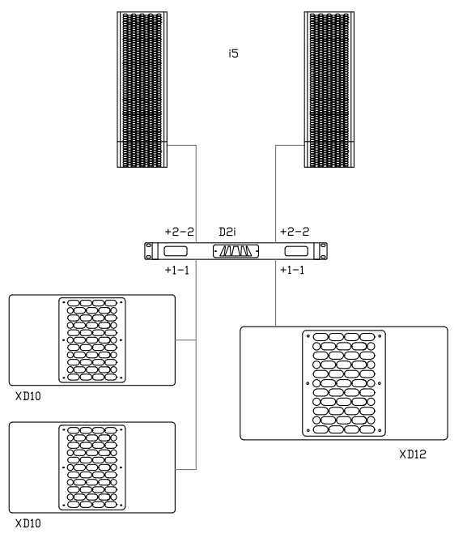
4 | 音箱吊架 | Aura Audio | i5R2 | 5 degree coupling plate for i5 10 | 只 | 4 |  |  |  | 芬兰原装进口
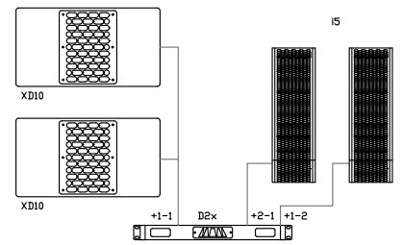
5 | 主扩功放 | Aura Audio | D2x | D2 amplifiers are Class-D High Efficiency Power Amplifiers with Loudspeaker Management. D-series represents the latest technology in amplifier design featuring extremely high fidelity sound with frequency-independent harmonic distortion performance, high efficiency class-D design and very low total weight. D2i D2i is dedicated i-series amplifier featuring 2 in 4 out fixed bi-amp routing for top + sub configuration; i3 and i5 filtering and limiting preset and complimentary subwoofer filtering for Aura Audio XD8, XD10 and XD12 subwoofers. D2x D2x is 2 in 2 out, extension amplifier to be used fed by D80DSP aux DSP outputs or as an independent system amplifier driving anything from i3, i5 or C12 tops to small subwoofers, delay lines or even F-series studio monitors. Both D2x and D2i amplifiers are fitted with fixed system controllers for specific loudspeaker including high-pass and low-pass filters, parametric EQ and state-of-the-art optical limiter circuit. Both models are powered by switch-mode power supply with over current and over voltage protection system and optimized low noise cooling system. Features High-end analog signal path with optical dynamics processing High fidelity class-D amplifier Switch-mode power supply Extremely low, frequency-independent THD performance Preconfigured loudspeaker management 90% total efficiency Specifications D2i Output Power LF (2) 250W/8ohms D2i Output Power HF (2) 125W/4ohms D2x Output Power (2) 250W/8ohms D2x Output Power (2) (2) 125W/4ohms (parallel) Frequency response: 15Hz-30kHz -1dB THD+N at -3dB <0.05% (50Hz - 20kHz) THD+N at +10dB limit <0.5% (1kHz) Input onnectors: 2 x XLR, 2 x XLR link Output connectors: 2 x Speakon NL4 (pins 1&2: bi-amp and parallel options) Mains connector: Powercon Dimensions 483mm(19") x 44mm(2u) x 400mm Weight: 5kg Shipping box: 540 x 85 x 510 (mm) Shipping weight: 5,5kg | 台 | 1 |  |  |  | 芬兰原装进口
6 | 返听/低音功放 | Aura Audio | D2i | D2 amplifiers are Class-D High Efficiency Power Amplifiers with Loudspeaker Management. D-series represents the latest technology in amplifier design featuring extremely high fidelity sound with frequency-independent harmonic distortion performance, high efficiency class-D design and very low total weight. D2i D2i is dedicated i-series amplifier featuring 2 in 4 out fixed bi-amp routing for top + sub configuration; i3 and i5 filtering and limiting preset and complimentary subwoofer filtering for Aura Audio XD8, XD10 and XD12 subwoofers. D2x D2x is 2 in 2 out, extension amplifier to be used fed by D80DSP aux DSP outputs or as an independent system amplifier driving anything from i3, i5 or C12 tops to small subwoofers, delay lines or even F-series studio monitors. Both D2x and D2i amplifiers are fitted with fixed system controllers for specific loudspeaker including high-pass and low-pass filters, parametric EQ and state-of-the-art optical limiter circuit. Both models are powered by switch-mode power supply with over current and over voltage protection system and optimized low noise cooling system. Features High-end analog signal path with optical dynamics processing High fidelity class-D amplifier Switch-mode power supply Extremely low, frequency-independent THD performance Preconfigured loudspeaker management 90% total efficiency Specifications D2i Output Power LF (2) 250W/8ohms D2i Output Power HF (2) 125W/4ohms D2x Output Power (2) 250W/8ohms D2x Output Power (2) (2) 125W/4ohms (parallel) Frequency response: 15Hz-30kHz -1dB THD+N at -3dB <0.05% (50Hz - 20kHz) THD+N at +10dB limit <0.5% (1kHz) Input onnectors: 2 x XLR, 2 x XLR link Output connectors: 2 x Speakon NL4 (pins 1&2: bi-amp and parallel options) Mains connector: Powercon Dimensions 483mm(19") x 44mm(2u) x 400mm Weight: 5kg Shipping box: 540 x 85 x 510 (mm) Shipping weight: 5,5kg | 台 | 1 |  |  |  | 芬兰原装进口
7 | 16路带效果调音台 | YAMAHA | MG16XU | 最多10个话筒 / 16 个线路输入 (8 个单声道 + 4 个立体声) / 4 编组母线 + 1 立体声母线 / 4 AUX (包括 FX）。内置高级效果器：SPX，含24组预置效。可以通过Apple iPad Camera Connection Kit / Lightning to USB Camera Adapter (连接适配器)与iPad (2或更高版本) 连接工作 | 台 | 1
8 | 4进8出数字音频处理器 | EQ Acoustics | Intelli-X48 | > 32位DSP SHARC芯片处理，96kHz采样率，24bit AD/DA转换。 > 输入处理部分包含高切，低切，6个参量均衡，31段图示均 衡，噪声门，增益，静音，相位，延时，连动调节等处理功能。 > 输出处理部分包含分频，9个参量均衡，增益，静音，压缩器，限幅器，相位，延时，连动调节等处理单元。 > 所有通道的PEQ增益、带宽、频率连续可调，类型可选择: 参量均衡、低架滤波、高架滤波、低切滤波、高架滤波、移相1阶、移相2阶。 > 所有输入输出之间可以自由进行矩阵式分配，且每个输入输出通道名称可以更改。 > 所有输入输出通道带独立的相位曲线调整功能，在PEQ类型选择移相1阶是180度曲线调整，移相2阶是360度曲线调整。 > 所有高切、低切滤波器，分频器的类型可选择：巴特沃斯、林奎瑞利、贝塞尔，斜率在-6dB/Oct至-48dB/Oct可选。 > 输出通道的软压缩阀值，比率，启动时间，恢复时间连续可调。峰值限幅器的阀值，比率，启动时间，恢复时间连续可调。 > 所有输入输出通道的延时模块都具有高达680ms的延时时间。 > 任意通道之间参数设置可以自由复制，以及任意通道可以进行连动调节。 > 可在任意一个输入或输出通道时看到当前所有的输入或输出通道的PEQ曲线调整图。 > 内置测试信号发生器，输出方式可选粉红噪声，白噪声及20Hz-20kHz正弦波可调，信号幅度可调。 > 前面板带有输入输出电平指示灯、USB控制端口，后面板232 &485控制端口，以及以太网连接远程控制端口，一键式连机使得用户的操作更简易、快捷。 > 31个用户预设，整机状态和每个预设都可以单独存储和调用。Id设置功能可以级联控制255台机器，还具有密码保护功能，使设备更安全。 | 台 | 1
9 | 高效反馈抑制器 | EQ Acoustics | Clear2000 | 一款能够自适应性过滤器可以在“快速”模式和“精确”模式之间进行转换。 快速模式适用于话筒位置经常变化的场合，例如在配有多个话筒并且切换使用的会议系统中。 精确模式适用于话筒位置固定的场合，例如，声学环境比较稳定的讲坛。自适应性过滤器能够以较慢的速度收敛，从而有效抑制更多的反射成分。 在声学反馈发生之前，可以额外获得多达 12dB的增益，具体取决于声学环境和所选的操作模式。 反馈抑制器还为两路话筒输入内置了自动混音器。 许多情况下，例如在演讲台、讲坛或会议桌上，采用两个话筒可以更好地捕捉正在移动中的演讲者的声音，而这样常常会增加声学反馈的风险。 鉴于这一问题，反馈抑制器中的自动混音器将会自动降低信号输入较弱的那个话筒的增益，同时提高信号输入较强的另一个话筒的增益。 这样，它就可以跟踪移动中的演讲者，产生最佳的声音清晰度。同时，由于增益的总量保持恒定，因而维护了不产生声学反馈的最大增益馀量。 即使停用反馈抑制器，自动混音器功能仍起作用。 技术参数SPECIFICATIONS 交流电源 · 电压230/115 VAC，±10%，50/60 Hz · 涌入电流1.5 A，230 VAC / 3 A，115 VAC · 最大功耗50 VA 性能 · 采样率 (fs) 32 kHz · 频率响应125 Hz - 15 kHz · 失真< 0.1 %（1 kHz 时） · 增益（旁路模式） 0 dB 线路输入， 24 / 36 / 48 dB 话筒输入 · 增益（激活模式） 0 dB 线路输入， 24 / 36 / 48 dB 话筒输入 · 信噪比> 90 dB · 信号延迟< 11 毫秒 · 解联器频移，多达 5 Hz · 屏蔽噪音 · 话筒/线路输入1 个 · 连接器3 针 XLR，5 针 DIN，平衡 · 最大电平18 / 6 / -6 dBV 线路输入， -18 / -30 / -42 dBV 话筒输入 · 阻抗10 千欧 / 2 千欧（线路 / 话筒） CMRR >25 dB（50 Hz 至 20 kHz） · 幻象电源16 V（仅限话筒，可切换） · 优先控制环路，DIN 插针 4 和 5 · 话筒输入1 x · 连接器3 针 XLR，5 针 DIN，平衡 · 最大电平-18 / -30 / -42 dBV · 阻抗2 千欧 · 幻象电源16 V（可切换） · 优先控制环路，DIN 插针 4 和 5 | 台 | 1
10 | 一拖二无线手持话筒 | BBS | BS-T6 | 接收机 • 射频稳定度：±0.005%(-10℃～50℃) • 信号信噪比：>105dB(1KHz-A) • 较大偏移度：±3KHz • 综合T.H.D ：<0.5%@1KHz • 较大输出电压：12dBV～15dBv • 实用灵敏度输入：6dBuV--10dBuV时，S/N>80dB • 接收方式：CPU控制选讯+导频识别接收 • 静音方式：Mute & Lock Loop Circuit • 显示方式：LCD • 电源供应：8V DC，1200mA • 音频输出阻抗：2.2KΩ • 音频输出接口：2 XLR Balanced Socket+Unbalance TRS 6.3mm Socket • 四级功率调节4级较大，其后每级递减4dB（-4 -8 -12） • 频率范围：745MHz--785MHz • 频道总数：500/1000 • 频率响应：50Hz～18KHz • 有效使用距离：100 feet • 频率间隔：80/40 • 频率宽度：40MHz • 频率振荡模式：PLL相位锁定频率合成 发射机 • 频率振荡模式：PLL相位锁定频率合成 • 发射方式：CPU控制载波生成+导频识别码生成 • 谐波辐射：<-60dBc • 较大偏移度：±3KHz • 较大输出音压：140dB SPL • 显示方式：LCD +多色彩背光屏 • 音头：动圈式 • 四级功率调节4级较大，其后每级递减4dB（-4 -8 -12） | 套 | 2
11 | 18英寸有线会议话筒 | AV-LEADER | PL36 | 传感器类型：电容 拾音方式：心型 频率响应：80Hz-20kHz 灵敏度：-68db±3dB（0db=1ubar@1KHz） 额定阻抗：250Ω±30%（@1 kHz） 工作电压：22V-52V DC 幻像电源 软质薄膜开关：ON/OFF 开关：按键锁定/按键通话 滤波器开关：平/低切 材料：锌合金压铸件 尺寸：Φ48（mic）*145（W）*415(H)mm 重量：0.8kg（包含底座） | 套 | 1
12 | 8路电源时序器 | YYAUDIO | NPW80 | 电力输入条件(单相3线)：AC90-260V 50-60HZ两相（三线：零，火，地） 通道数量：8路万用插座继电器受控与2路万用插座直接输出 继电器受控输出最大承受单路功率/总功率(无功功率）：1500W/5000W最大承受无功功率 输出电源插座规格：阻燃ABS材料，最大可承受13A电流磷铜材质，标准万用插座 功能特点：1.顺序开启逆序关闭 2.PASS键可全通道同时打开 3.精准电压显示 每路开关间隔时间/定时时间：1秒 输出继电器触点电流：30A 277VAC 电路板规格：双面纤维板，主电源走线二次加厚加粗处理 供电规格：内置开关电源，适用全球电压AC90-260V 50-60HZ 主电缆线规格：3*4平方电缆线，总长度为1.2米（无配电源输入插头） 开启类型：方船型开关 单路独立开关功能：不支持面板独立控制 功能显示电压显示表类型：红色数码管显示电压表 叠机级联功能：有（可选配） 机身尺寸：长480MM * 宽185MM * 高48MM（非标准1U） 单机包装尺寸：长510MM * 宽260MM * 高10MM(美牛硬纸盒） 数量总重量与外包装尺寸：1件5台装共19KG，外包装尺寸：长530MM * 宽280MM * 高550MM 总重量（含包装）：3.8KG | 台 | 1
13 | 网络机柜 | 定制 |  | 18U | 台 | 1 |  |  | 自备
14 | 护套音响线线 | 秋叶原 |  | 2*2带护套 | 米 | 200 |  |  | 自备
15 | 辅材 |  |  | 接插件，卡侬公母，话筒延长线 | 批 | 1 |  |  | 自备
16 | 音响设备总计 |  |  |  |  |  |  | 0 | 以上报价不含税不含运费不含安装调试费

